Лист1
№ | Характер несоответствия | Описание несоответствия | Примечание
1 | макет | Макет созданного сайта не полностью соответсвует макету дизайнера. Осутствует иконка в блоке Преимущества, нарушено выравнивание элементов, footer не соответствует исходному макету. | 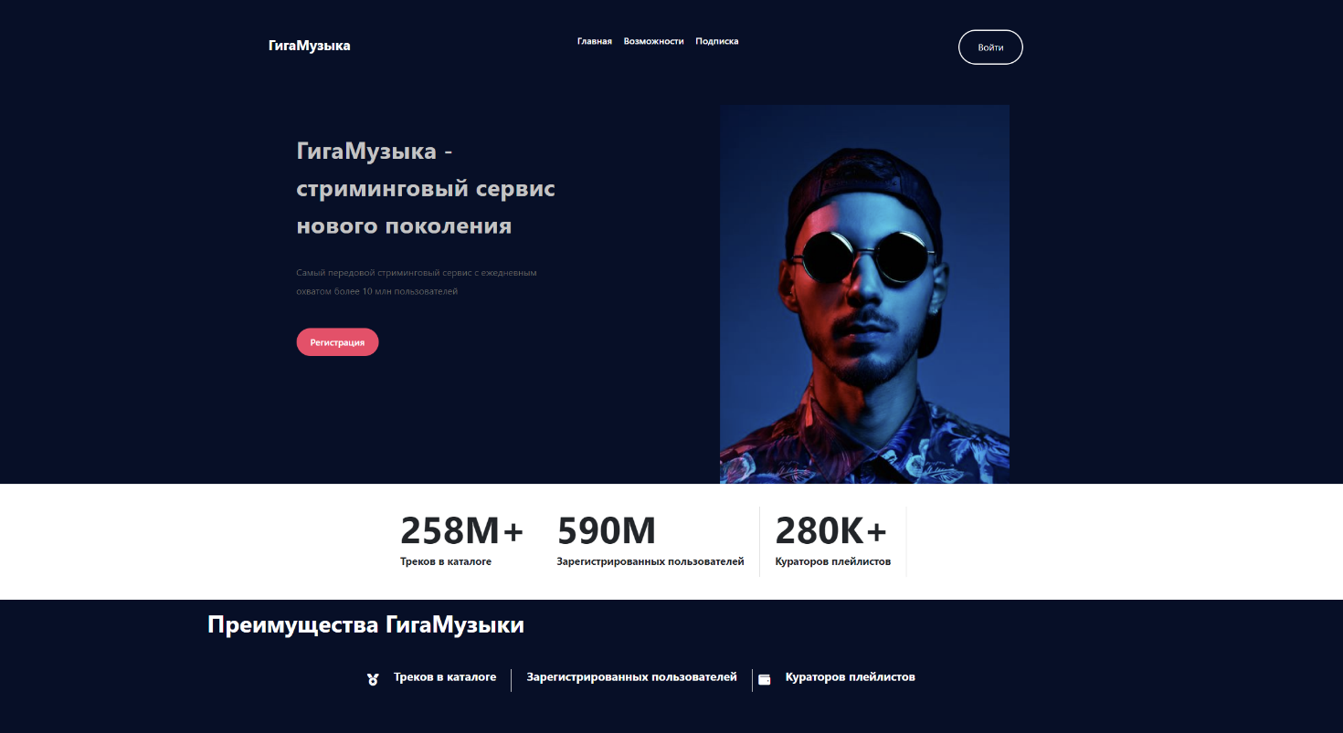 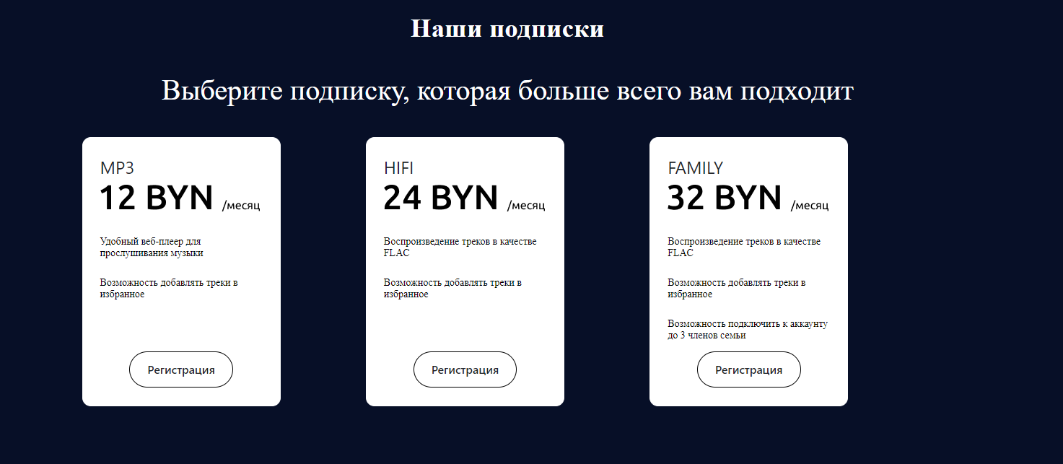 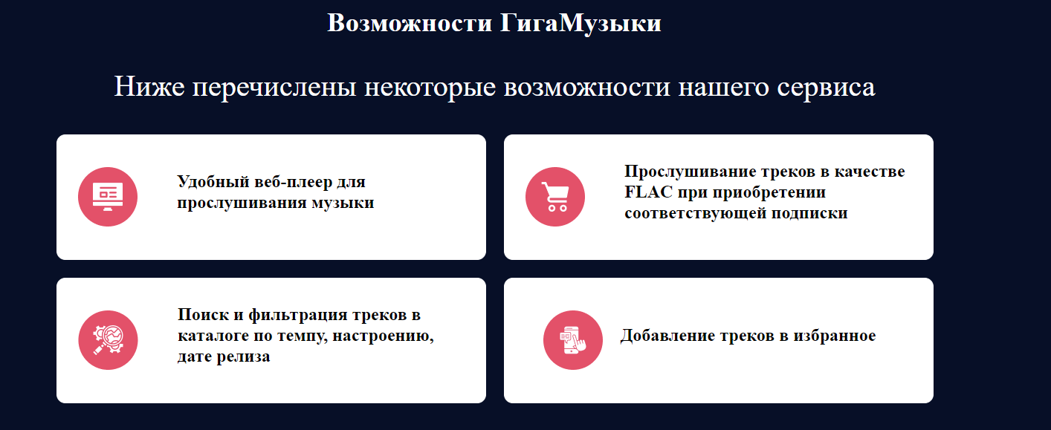
2 | контент | Контент в блоке Преимущества не соответсвует контенту, размещённому в макете (Зарегистрированных пользователей). Неправильно отображаются иконки.
3 | элементы | Аватар пользователя в шапке сайта слишком блольшого размера. Его оформление не соответствует макету дизайнера
4 | адаптивность | Страницы не имеют адаптивную вёрстку. При изменении ширины экрана устройства, блоки на страницах некорректно отображаются | 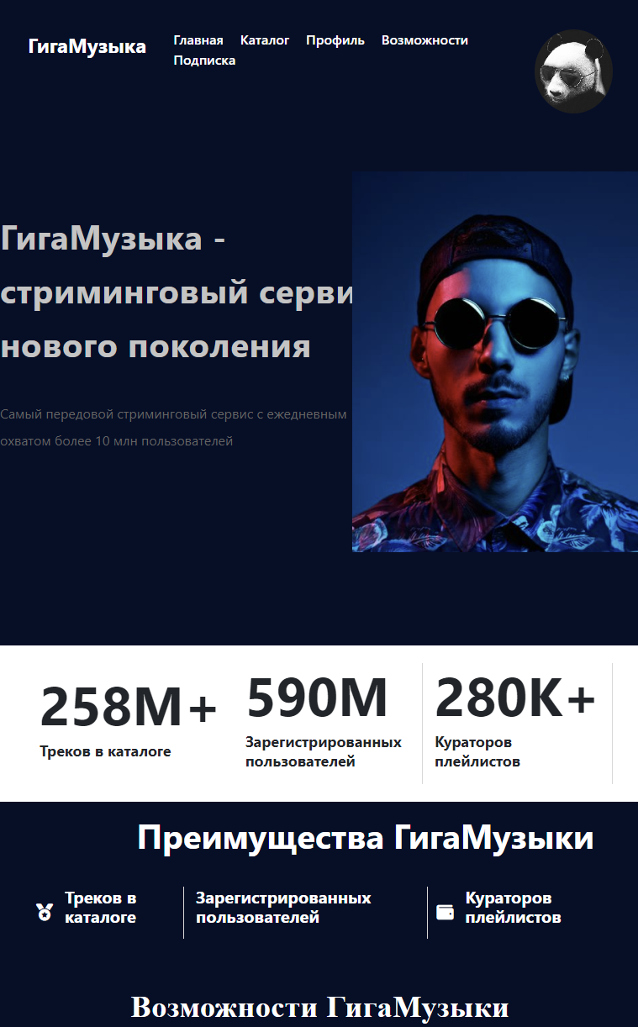 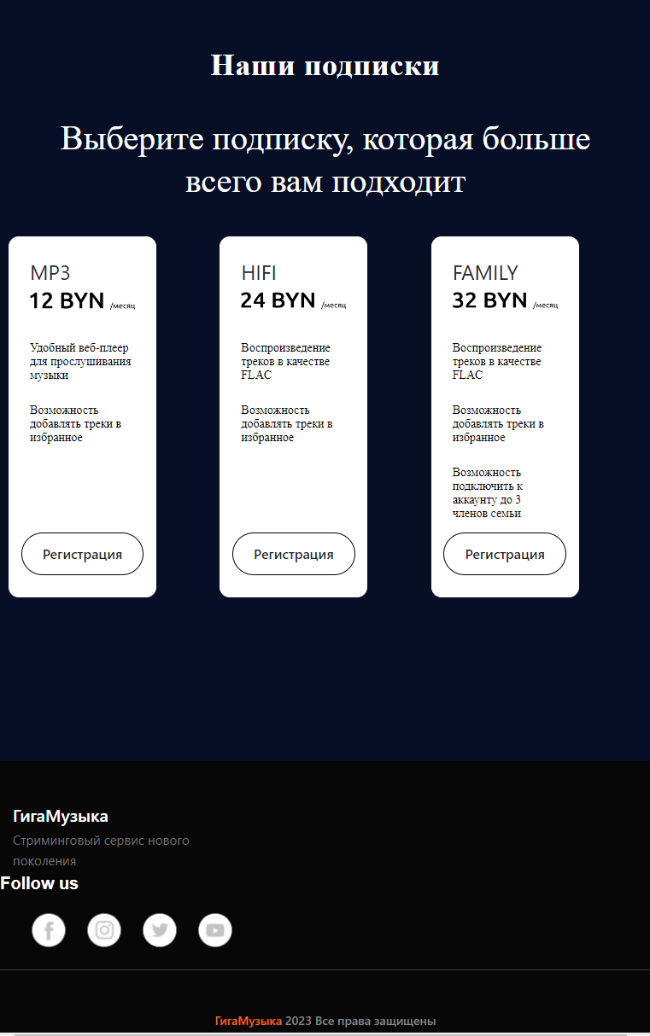
5 | курсор | При наведении курсора на элементы в подвале сайта, курсор пропадает
6 | заголовки | Заголовок в блоке Преимущества не соответсвует макету (Зарегистрированных пользователей)
7 | шрифты | Шрифт подзаголовка в блоке Подписки не соответствует шрифту в макете
8 | фавикон | Фавикон у сайта отсутствует. Неправильно обозначено и нзвание сайта в браузере
9 | логичность | Ссылки Возможности и Подписки в навигационной панели в шапке сайта не работают на страницах Профиль, Каталог. Необходимо перейти на Главную и только после этого ссылки заработают
10 | информативность | Пользователю не известно как можно выбрать план подписки при Регистрации. После регистрации в профиле так же нельзя изменить ни подписку, ни страну, так как всплывающие списки не работают | 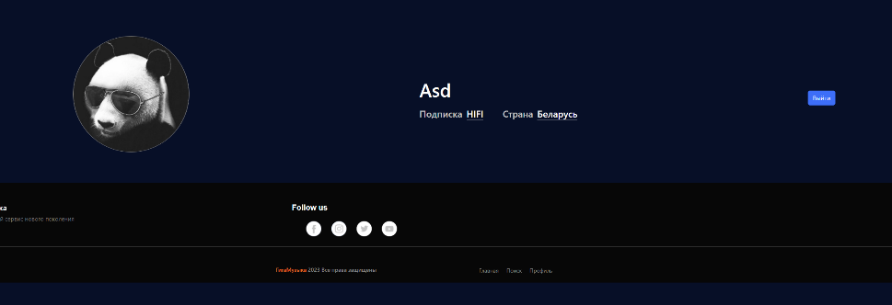
11 | работа кнопок | Кнопка Войти на странице Вход не всегда срабатывает с первого раза | 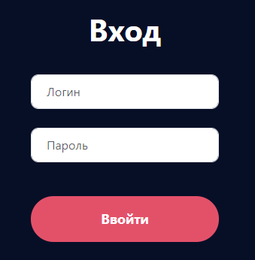
12 | регистрация/авторизация | При попытке входа в новый аккаунт или регистрации возникает ошибка
13 | поля ввода | Ни одно поле на сайте (Регистрация и Вход) не ограничено ни количеством вводимых символов, ни типом этих символов. | 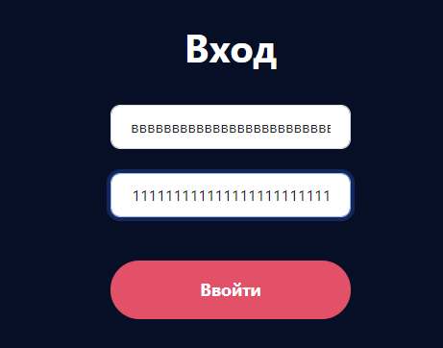 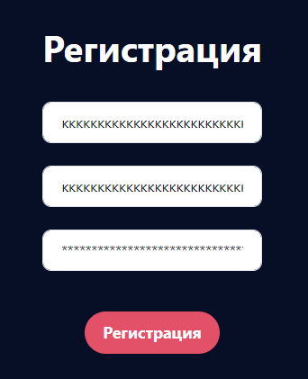
14 | сообщения об ошибках | При несовпадении введённых строк с паролем в форме регистрации не отображается сообщение об ошибке
15 | поиск | Поиск треков в каталоге не работает без нажатия кнопки Enter на клавиатуре и не обновляет треки автоматически при вводе символа
16 | формы заполнения | Формы заполнения на страницах вход и регистрация не влияют на регистрацию и авторизацию, т.к. пользователя перенаправляет на сторонний ресурс, где ему ещё раз придётся ввести данные. Форма и кнопка Регистрация не работают. Зарегистрироваться на сайте невозможно.
17 | курсор | В блоке Подписки при наведении на кнопку Регистрация курсор не меняет свой стиль
18 | контент | Текст ссылки Подписки в навигационной панели в шапке сайта не соответствует макету (Подписка должна быть написана как Подписки)
19 | регистрация/авторизация | При перезагрузке страницы слетает авторизация на сайте и необходимо снова осуществить вход | 
20 | работа кнопок | Если пользователь авторизован, то на странице Главная в главном блоке пропадёт кнопка Регистрация | 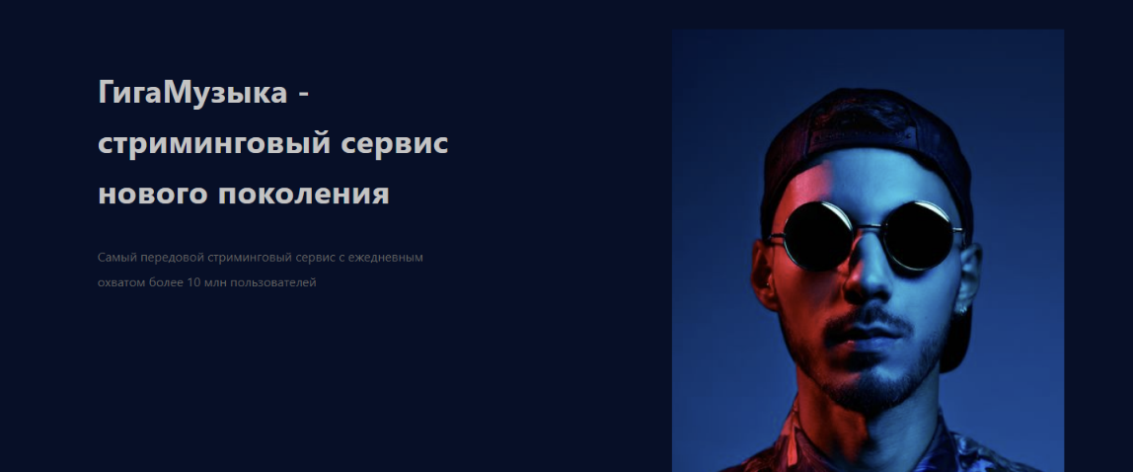
21 | работа кнопок | Кнопки Регистрация в блоке Подписки на главной странице не работают | 
22 | поля ввода | Поля с вводом пароля в формах не имеют тип password
23 | логичность | При авторизации на сайте пользователя перенаправляет на сторонний ресурс, при этом пользователю придётся ещё нраз ввести свои данные. | 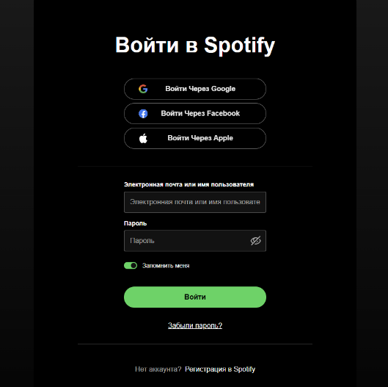
24 | работа кнопок | Текст кнопки Войти на странице Вход написан с ошибкой (Ввойти)
25 | макет | Вертикальные линии разделения текстовых блоков в блоке Счётчик преимуществ расположены не так, как в макете
26 | информативность | Можно прослушать только 29 секунд трека в каталоге. Так как нет возможности выбрать план подписки на сайте
27 | макет | Блок с воспроизведением трека не соответсвует макету. | 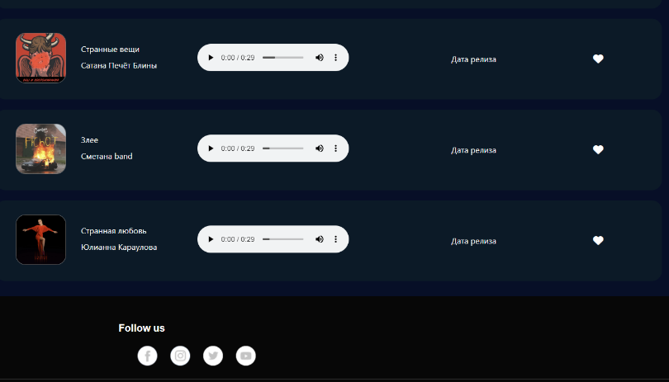
28 | логичность | Отсутсвует блок пагинации, из-за чего список треков может быть слишком длинным | 
29 | логичность | При открытии страницы каталог не отображаются треки. Чтобы их увидеть, нужно воспользоваться поиском или сортировкой | 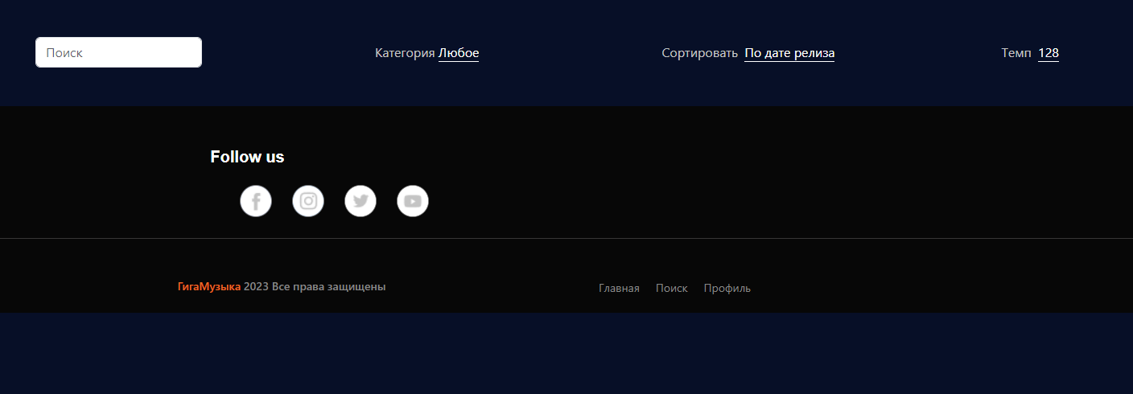
30 | информативность | На странице Профиль отсутсвует блок с избранными треками пользователя | 
31 | работа кнопок | Кнопки добавления трека в избранное (лайки) не работают
32 | работа кнопок | Кнопки сортировки, за исключением сортировки по категории и поиску , не работают
33 | контент | При загрузке контента отсутсвует loader (спинер). Пользователь визуально не видит, что происходит загрузка контента | на скриншоте не видно
34 | контент | У треков отсутствует дата релиза
35 | логичность | При воспроизведении одного трека и нажатии на воспроизведение другого трека предыдущий трек не перестаёт воспроизводиться, оба трека воспроизводятся вместе | 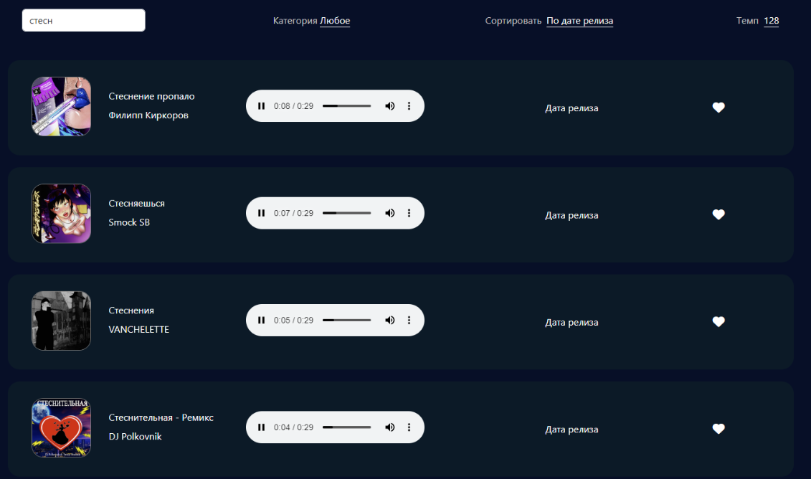
36 | кодировка | Иконки в блоке Преимущества на странице Главная неправильно отображаются, так как не соответсвует кодировка
37 | макет | Иконка в блоке Возможности смещена, по сравнению с другими иконками в блоке | 
38 | работа кнопок | кнопки (иконки) социальных сетей в подвале сайта не работают
39 | scroll | Отсутсвует возможность быстро перемещаться по странице Каталог. Неудобно листать страницу, так как может отображаться большое количество треков. Отсутсвует пагинация
40 | кроссбраузерность | В разных браузерах по-разному отображается блок с воспроизведение трека (проигрыватель).Стилизация работает неточно и зависит от браузера | 